Layout Screen
Detail Design | Project | ASOFT - ERP.NET | ID Screen | CRMF3020 | Created By | Thị Phượng | Updated By | Thị Phượng
 | Module | ASOFT - CRM | Name Screen | Khách hàng ngưng sử dụng | Created Date | 01/28/2016 | Updated Date | 2016-02-17

Layout |  |  |  |  |  |  | Overview
 |  |  |  |  |  |  | Sử dụng màn hình này để: In báo cáo Danh sách khách hàng ngưng sử dụng

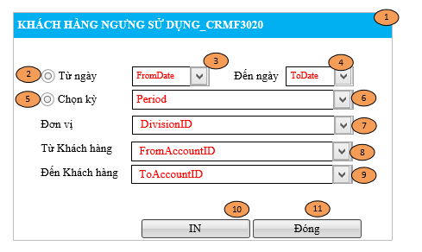
 |  |  |  |  |  |  | Flow Screen
 |  |  |  |  |  |  | Login -> ASOFT-CRM ->Menu[Báo cáo] -> Page[Báo cáo Biểu đồ] -> Click vào Link Báo cáo KH ngưng sử dụng -> Pop[Khách hàng ngưng sử dụng _ CRMF3020]

